ფორმა
 | ფოტო | დასახელება | ტექნიკური მახასიათებლები | რაოდენობა | ფასი(ერთეული) | ფასი(ჯამური)
1 |  | სტენდი | ზომა: სიმაღლე 1 მ, სიგანე 90 სმ, სიღრმე 75 სმ | 30
2 |  | პრემიალური სტენდი ბორბლებზე | ზომა: სიმაღლე 1 მ, სიგანე 90 სმ, სიღრმე 75 სმ | 5
3 |  | ბორბლებიანი სტენდი | ზომა: სიმაღლე 1 მ, სიგანე 90 სმ, სიღრმე 75 სმ | 40
4 | 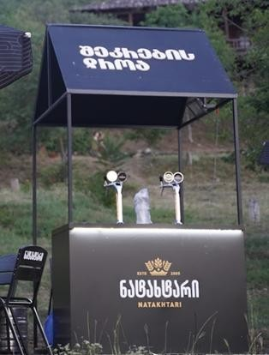 | გადახურული სტენდი | ზომა: სიგანე 2მ, სიმაღლე 1 მ, სიღრმე 70 სმ . | 5
 |  |  |  |  | 0 | 0

 |  | შემოთავაზების პირობები ძალაშია:
 |  | კომპანიის დასახელება:
 |  | საიდენტიფიკაციო კოდი:
 |  | ელ-ფოსტა: |  |  | ხელმოწერა:
 |  | საკონტაქტო ნომერი:
 |  | საკონტაქტო პირი:
 |  | მისამართი:

